상품제안서
양키캔들 보티브2종 투명홀더2 선물세트+쇼핑백 | 상품코드: S37048

 |  |  |  |  |  |  | 02-713-8555 | www.synergygift.co.kr
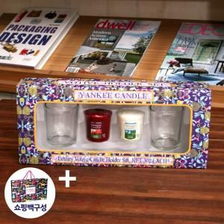

【상세/제작정보】 | <p>*투명홀더 2개 양키캔들 2개 구성입니다. </p><p>*보티브는 랜덤 발송입니다.</p>

【인쇄/포장옵션】 | 스티커 / 기본케이스

【공급단가】 | 수량 | 30~ | 100~ | 300~ | 500~ | 1,000~
*VAT별도 | 단가 | 7,800원 | 7,680원 | 7,500원 | 7,200원 | 6,900원

【상품 URL】 | https://www.synergygift.co.kr:443/src/goods_detail.php?gdno=37048

